主页
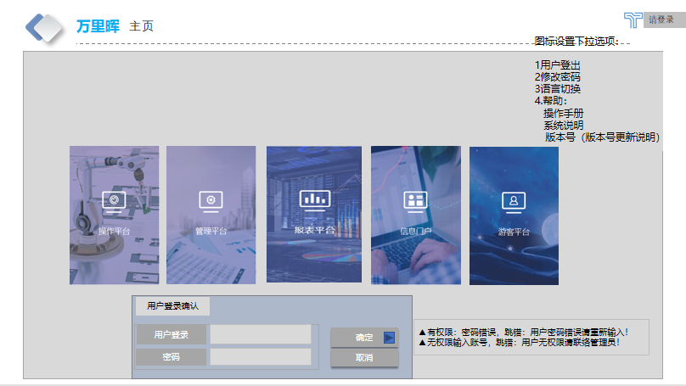
详细功能设计 |  |  | 设计说明书 | 创建日期 | 2022-02-10 | 创建者 | 李可可
项目 |  | AKCOME-MES |  | 修改日期 | 2022-02-10 | 修改者 | 李可可
模块 |  | 作业管理 |  | Ver. | 1.0
功能 |  | 操作平台 | 0
功能说明： |  |  |  |  |  |  |  | 1. 画面概况

【目录】 |  |  |  |  |  |  |  |  | 主页
 | 主页

 | 1.画面概况 |  |  |  |  |  |  | 2.画面项目概述
 | 2.画面项目概述
 | 3.画面处理概述
 | 3.1处理流程
 | 3.2处理说明 |  |  |  |  |  |  | 3.画面处理概述

 | 主页

